Лист1
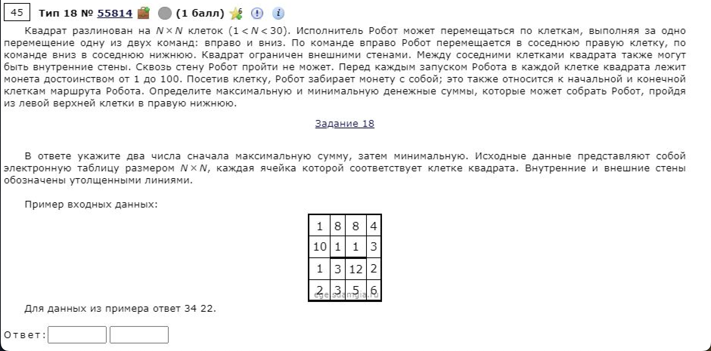
27 | 29 | 25 | 26 | 27 | 28 | 30 | 30 | 27 | 26 | 27 | 30 | 28 | 25 | 29 | 30 | 26 | 25 | 27 | 28
27 | 29 | 25 | 27 | 30 | 26 | 25 | 26 | 25 | 30 | 25 | 25 | 30 | 25 | 30 | 28 | 28 | 29 | 27 | 27
30 | 30 | 26 | 26 | 30 | 28 | 27 | 25 | 29 | 30 | 26 | 27 | 27 | 26 | 30 | 30 | 25 | 26 | 29 | 29
25 | 30 | 27 | 29 | 27 | 26 | 29 | 28 | 29 | 25 | 27 | 29 | 29 | 29 | 27 | 29 | 29 | 27 | 30 | 26
27 | 30 | 27 | 28 | 28 | 26 | 26 | 28 | 27 | 25 | 28 | 30 | 28 | 27 | 28 | 28 | 28 | 29 | 30 | 28
28 | 30 | 28 | 25 | 25 | 25 | 29 | 25 | 30 | 25 | 27 | 29 | 27 | 26 | 30 | 29 | 25 | 29 | 27 | 28
29 | 25 | 25 | 28 | 30 | 26 | 27 | 26 | 30 | 26 | 27 | 25 | 25 | 29 | 26 | 29 | 29 | 28 | 30 | 30
26 | 28 | 28 | 29 | 26 | 30 | 29 | 29 | 25 | 29 | 26 | 26 | 30 | 25 | 29 | 28 | 25 | 27 | 30 | 28
29 | 26 | 30 | 29 | 27 | 28 | 28 | 25 | 28 | 25 | 25 | 27 | 29 | 29 | 27 | 26 | 29 | 27 | 28 | 26
26 | 28 | 28 | 25 | 26 | 27 | 30 | 27 | 27 | 27 | 30 | 26 | 30 | 25 | 25 | 26 | 29 | 25 | 26 | 28
30 | 30 | 27 | 29 | 26 | 26 | 30 | 25 | 25 | 30 | 26 | 27 | 27 | 25 | 25 | 25 | 30 | 28 | 26 | 25
27 | 26 | 29 | 25 | 29 | 25 | 30 | 27 | 25 | 29 | 29 | 26 | 25 | 30 | 29 | 25 | 28 | 30 | 26 | 26
25 | 29 | 27 | 27 | 29 | 25 | 30 | 27 | 25 | 29 | 25 | 26 | 30 | 27 | 26 | 27 | 30 | 26 | 27 | 28
27 | 30 | 30 | 26 | 28 | 27 | 25 | 29 | 26 | 27 | 30 | 26 | 28 | 28 | 28 | 30 | 26 | 29 | 27 | 30
26 | 27 | 28 | 27 | 26 | 28 | 26 | 26 | 26 | 28 | 29 | 27 | 26 | 28 | 29 | 30 | 30 | 29 | 27 | 29
27 | 27 | 26 | 30 | 26 | 29 | 27 | 28 | 30 | 27 | 28 | 30 | 26 | 29 | 29 | 28 | 28 | 26 | 26 | 25
29 | 30 | 30 | 29 | 30 | 26 | 28 | 26 | 28 | 30 | 25 | 29 | 25 | 27 | 26 | 25 | 25 | 29 | 27 | 28
29 | 30 | 26 | 28 | 26 | 26 | 29 | 28 | 29 | 29 | 25 | 27 | 25 | 29 | 27 | 29 | 25 | 29 | 29 | 28
30 | 30 | 28 | 27 | 30 | 27 | 28 | 26 | 27 | 25 | 26 | 25 | 28 | 26 | 28 | 26 | 27 | 27 | 27 | 25
25 | 27 | 30 | 26 | 29 | 28 | 25 | 29 | 27 | 27 | 27 | 27 | 27 | 29 | 25 | 25 | 30 | 26 | 29 | 25
 |  |  |  |  |  |  |  |  |  |  |  |  |  |  |  |  |  |  |  | 1102
27 | 56 | 81 | 107 | 134 | 162 | 192 | 222 | 249 | 275 | 302 | 332 | 360 | 385 | 414 | 444 | 470 | 495 | 522 | 550 | 1029
54 | 83 | 106 | 133 | 163 | 188 | 213 | 239 | 264 | 294 | 319 | 344 | 374 | 399 | 429 | 457 | 485 | 514 | 541 | 568
84 | 113 | 132 | 158 | 188 | 216 | 243 | 268 | 297 | 327 | 345 | 371 | 398 | 424 | 454 | 484 | 509 | 535 | 570 | 597
109 | 139 | 159 | 187 | 215 | 241 | 270 | 296 | 325 | 350 | 372 | 400 | 427 | 453 | 480 | 509 | 538 | 562 | 600 | 623
136 | 166 | 186 | 214 | 243 | 267 | 293 | 321 | 348 | 373 | 400 | 430 | 455 | 480 | 508 | 536 | 564 | 591 | 630 | 651
164 | 194 | 214 | 239 | 268 | 292 | 321 | 346 | 376 | 401 | 428 | 457 | 484 | 506 | 536 | 565 | 589 | 618 | 657 | 679
193 | 218 | 239 | 267 | 298 | 318 | 345 | 371 | 401 | 427 | 454 | 479 | 504 | 533 | 559 | 588 | 617 | 645 | 687 | 709
219 | 246 | 267 | 296 | 324 | 348 | 374 | 400 | 425 | 454 | 480 | 505 | 534 | 558 | 587 | 615 | 642 | 669 | 717 | 737
248 | 272 | 297 | 325 | 351 | 376 | 402 | 425 | 453 | 478 | 503 | 530 | 559 | 588 | 615 | 641 | 671 | 696 | 745 | 763
274 | 300 | 325 | 350 | 377 | 403 | 432 | 452 | 479 | 505 | 533 | 556 | 586 | 611 | 636 | 662 | 700 | 721 | 771 | 791
304 | 330 | 352 | 379 | 403 | 429 | 459 | 477 | 502 | 532 | 558 | 583 | 610 | 635 | 660 | 685 | 730 | 749 | 797 | 816
331 | 356 | 381 | 404 | 432 | 454 | 484 | 504 | 527 | 556 | 585 | 611 | 636 | 666 | 695 | 710 | 758 | 779 | 823 | 842
356 | 385 | 408 | 431 | 461 | 479 | 509 | 531 | 552 | 581 | 606 | 632 | 662 | 689 | 715 | 737 | 767 | 793 | 850 | 870
383 | 413 | 438 | 457 | 489 | 506 | 531 | 560 | 578 | 605 | 635 | 658 | 686 | 714 | 742 | 767 | 793 | 822 | 877 | 900
409 | 436 | 464 | 484 | 515 | 534 | 557 | 583 | 609 | 637 | 666 | 693 | 719 | 742 | 771 | 797 | 823 | 851 | 904 | 929
436 | 463 | 489 | 514 | 541 | 563 | 584 | 611 | 639 | 664 | 692 | 722 | 745 | 771 | 800 | 825 | 851 | 877 | 930 | 954
465 | 493 | 519 | 543 | 571 | 589 | 612 | 637 | 665 | 694 | 717 | 746 | 770 | 797 | 823 | 848 | 873 | 902 | 957 | 982
494 | 523 | 545 | 571 | 597 | 615 | 641 | 665 | 694 | 723 | 742 | 769 | 794 | 823 | 850 | 877 | 898 | 927 | 956 | 984
524 | 553 | 573 | 598 | 627 | 654 | 682 | 708 | 735 | 760 | 768 | 793 | 821 | 847 | 875 | 901 | 925 | 952 | 979 | 1004
549 | 576 | 603 | 624 | 653 | 681 | 706 | 735 | 762 | 787 | 795 | 820 | 847 | 876 | 900 | 925 | 955 | 978 | 1007 | 1029

